版本控管
大項目
Online作業
中項目
APF 使用者管理
細項
APF0202 角色功能清單設定
標題
功能簡述
製作人
馬凱林
製作日
20131016

NO. | 版本 | 修改說明 | 日期
1 | 1.0 | 初版 | 2013-10-16

功能簡述
大項目
Online作業
中項目
APF 使用者管理
細項
APF0202 角色功能清單設定
標題
功能簡述
製作人
馬凱林
製作日
20131016
View |  | 回總表

功能 Use Case
角色功能清單設定
效能需求 | 資料處理量
最大處理人數 - 30人 concurrent數 10人 - 3秒以內 | 不定，每年預計300筆
簡述/目標 | 業務需求目的
1. 進行角色-功能清單對應維護設定 | 提供系統權限使用的必要設定。
主要參與者 | 支援性參與者
系統部
觸發事件Triggers | 事先條件Preconditions
使用者由功能清單點選角色功能清單對應時 | 1. 各模組已建立功能清單並上傳至APF。 2. 各模組依需求在APF已建立自訂角色。
處理流程說明

其他

IPO
大項目
Online作業
中項目
APF 使用者管理
細項
APF0101 角色維護
標題
功能簡述
製作人
陳慕霖
製作日
20131003
大項目
Online作業
中項目
APF 使用者管理
細項
APF0201 功能清單設定作業
標題
IPO圖
製作人
陳懿信
製作日
20131018
大項目
Online作業
中項目
APF 使用者管理
細項
APF0201 功能清單對應設定
標題
IPO圖
製作人
陳懿信
製作日
20131021
大項目
Online作業
中項目
APF 使用者管理
細項
APF0101 角色維護
標題
功能簡述
製作人
陳慕霖
製作日
20131003
大項目
Online作業
中項目
APF 使用者管理
細項
APF0102 角色帳號對應設定
標題
IPO圖
製作人
陳懿信
製作日
20131018
大項目
Online作業
中項目
APF 使用者管理
細項
APF0202 功能清單對應設定
標題
IPO圖
製作人
陳懿信
製作日
20131021
回總表

大項目
Online作業
中項目
APF 使用者管理
細項
APF0101 角色維護
標題
功能簡述
製作人
陳慕霖
製作日
20131003

畫面_APF0202MM1
大項目
Online作業
中項目
APF 使用者管理
細項
APF0202 角色功能清單設定
標題
APF0202MM1 角色功能清單設定主頁面
製作人
馬凱林
製作日
20131003
 |  |  |  |  |  | 回總表

畫面示意圖
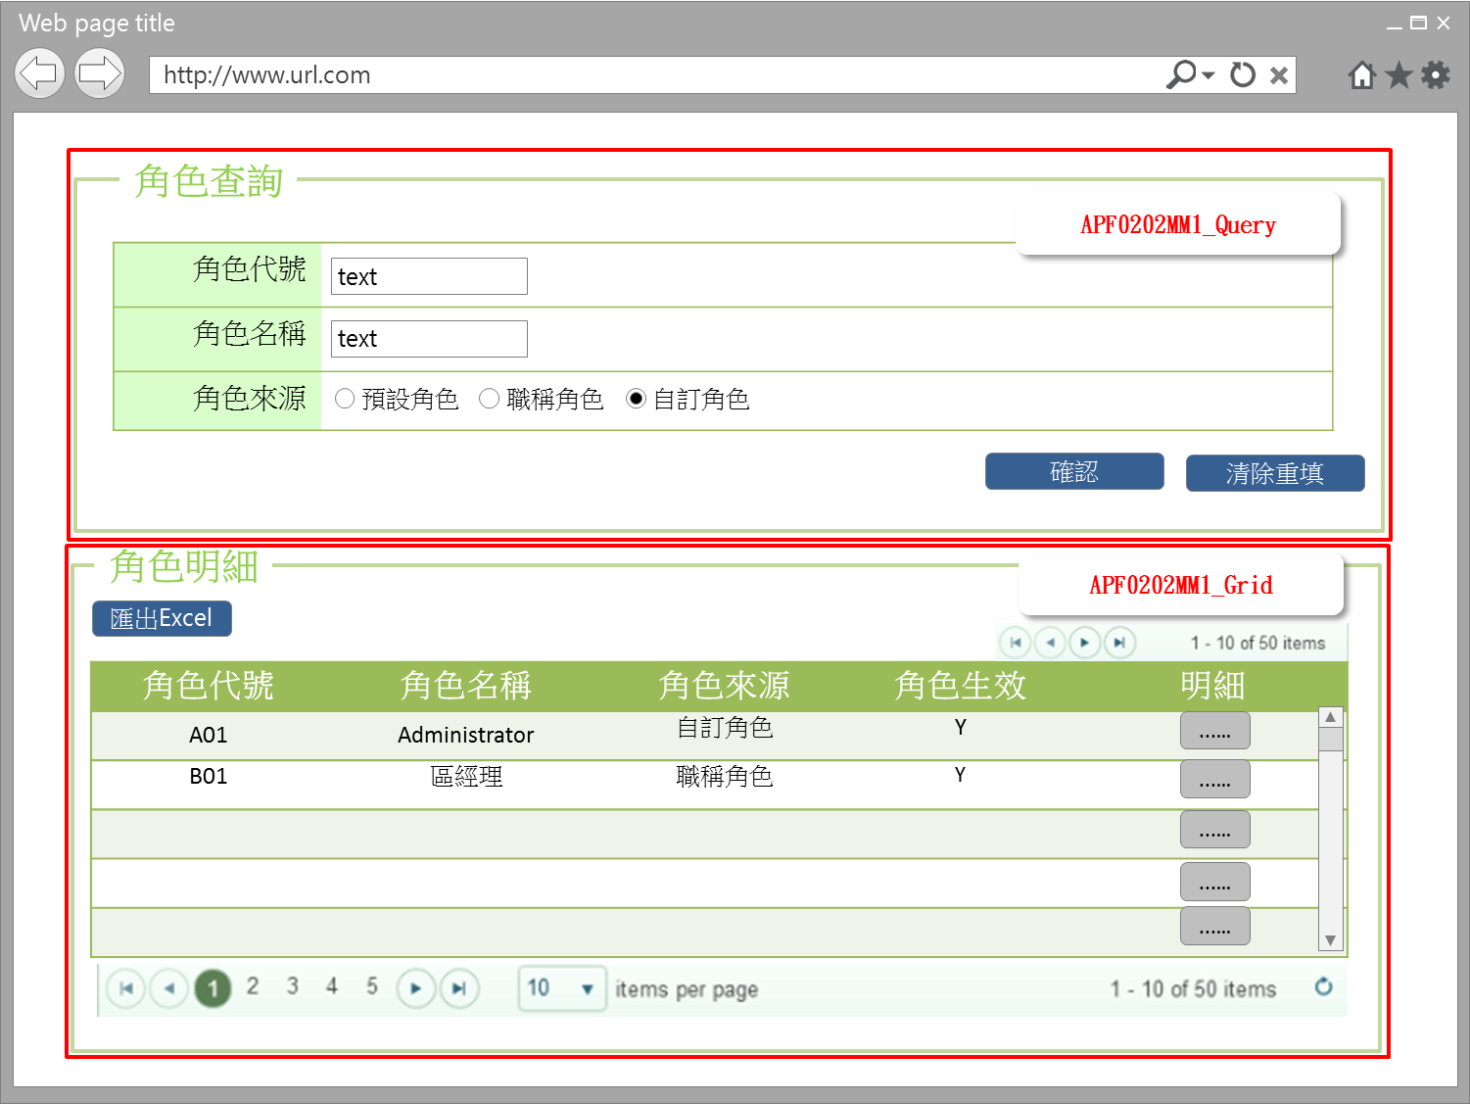

事前檢核
1.前畫面:首頁 1.1 SESSION內容: 1.2 成立條件:該使用者擁有此功能查詢權限
事後檢核
無
前端檢核
APF0202MM1_Query 檢查時機：各欄位輸入後
NO | 項目名稱 | 檢核項目
1 | 角色代號 | 輸入型態:string 最大長度限制:英文10(控制項控制)
2 | 角色名稱 | 輸入型態:string 最大長度限制:中文20(控制項控制)
3 | 角色來源 | 預定角色，職稱角色，自訂角色，三者必需選其一。(控制項控制)

APF0202MM1_Grid
NO | 項目名稱 | 檢核項目
1 | 角色代號 | 顯示用。
2 | 角色名稱 | 顯示用。
3 | 角色來源 | 顯示用。
4 | 角色生效 | 顯示用。

後端檢核
APF0202MM1_Query 檢查時機：各欄位輸入後
NO | 項目名稱 | 檢核項目
1 | 角色代號 | 若查無符合的資料，則出現錯誤訊息，訊息內容請參考APF訊息表-APF_NO 02001。
2 | 角色名稱
3 | 角色來源 | 無。

APF0202MM1_Grid
NO | 項目名稱 | 檢核項目
1 | 角色代號 | 顯示用。
2 | 角色名稱 | 顯示用。
3 | 角色來源 | 顯示用。
4 | 角色生效 | 顯示用。

Form Attribute
APF0202_Form
 | Attribute名稱 | namespace | Base Class | 方法 | 說明
1 | UIPermissionHelper | SUDA3G.APF.WEB.Utils | ActionFilterAttribute | OnActionExecuting() | UI按鈕權限檢核

Button Attribute
APF0202_Button
 | Attribute名稱 | namespace | Base Class | 方法 | 說明
1 | LogAction | SUDA3G.APF.WEB.Utils | ActionFilterAttribute | OnActionExecuting() | 記錄使用者執行功能Log

Button說明
NO | 控制項名稱 | call methods | 重要參數 | 主要處理內容
1 | 『APF0202MM1』Form | A. _Load |  | 1.APFPermissionController.RoleQuery()
 |  | A.1 APFPermissionController.RoleQuery() |  | 開啟APF0202MM1_Query

APF0202MM1_Query
1 | 確認 | [LogAction] |  | 1.記錄使用者執行功能Log
 |  | A._CLICK |  | 1.呼叫[APFRoleController.GetRole]Method
 |  | A.1 APFRoleController.GetRole() | apfModel | 1.開啟APF0202MM1_Grid，並回傳JsonResult(List<apf_role_profile> Model to List)資料,資料連結並將查詢結果置於APF0202MM1_Grid中
2 | 清除重填 | _CLICK |  | 清除APF0202MM1_Query畫面所有欄位 1.txtINPUT_GROUP_ID="" txtINPUT_NAME="" rbtINPUT_SOURCE_TYPE =(value="2" checked)

APF0202MM1_Grid
1 | 匯出EXCEL | A._CLICK |  | 1.呼叫[Utils.Excel]Method
 |  | A.1 Utils.Excel | fileName,List<ExcelModel> | 1.fileName=RolePermissionExport_yyyyMMdd.xlsx 2.將所有查詢結果匯出Excel檔案
2 | 明細 | A._CLICK |  | 1.呼叫[APFPermissionController.Permission()]
 |  | A.1 APFPermissionController.Permission()[HttpGet] | uiModel,Rid | 1.以導頁方式開啟APF0202MA1，被選取角色內所有的帳號資訊顯示在開啟的APF0202MA_Grid 右半部(角色帳號區)

特殊說明
NO | 應用時機 |  | 內容說明

參考資料說明
1 | 共通元件
2 | 共通元件

欄位_APF0202MM1
大項目
Online作業
中項目
使用者管理
細項
APF0202 角色功能清單設定
標題
APF0202MM1 角色功能清單設定主頁面
製作人
馬凱林
製作日
20131015
 |  |  |  |  |  |  |  |  |  | 回總表

Global 參數
No. | 項目名稱 | UI控制項代號 | UI控制項型態及長度 | 對應Table Name | 對應Column Name | DB型態及長度 | 預設值 | 輸入/輸出 | 備註
1

APF0202MM1_Query
No. | 項目名稱 | UI控制項代號 | UI控制項型態及長度 | 對應Table Name | 對應Column Name | DB型態及長度 | 預設值 | 輸入/輸出 | 備註
1 | 角色代號 | txtINPUT_GROUP_ID | string 10 | apf_roleprofile | group_id | varchar(10) |  | I
2 | 角色名稱 | txtINPUT_NAME | string 20 | Core_Role | Name | nvarchar(20) |  | I
3 | 角色來源 | rbtINPUT_SOURCE_TYPE |  | apf_roleprofile | source_type | char(1) | 2 | M | 0:預設角色 1:職稱角色 2:自訂角色

APF0202MM1_Grid
No. | 項目名稱 | UI控制項代號 | UI控制項型態及長度 | 對應Table Name | 對應Column Name | DB型態及長度 | 預設值 | 輸入/輸出 | 備註
1 | 角色代號 | GROUP_ID |  | apf_roleprofile | group_id | varchar(10) |  | O
2 | 角色名稱 | NAME |  | Core_Role | Name | nvarchar(20) |  | O
3 | 角色來源 | SOURCE_TYPE |  | apf_roleprofile | source_type | char(1) |  | O | 0:預設角色 1:職稱角色 2:自訂角色
4 | 角色生效 | ENABLE |  | Core_Role | Enable | bit |  | O | true(1)顯示●，false(0)則不顯示

RolePermissionExport_yyyyMMdd.xlsx
No. | 項目名稱 | UI控制項代號 | UI控制項型態及長度 | 對應Table Name | 對應Column Name | DB型態及長度 | 預設值 | 輸入/輸出 | 備註
1 | 角色代號 | GROUP_ID |  | apf_roleprofile | group_id | varchar(10) |  | O
2 | 角色名稱 | NAME |  | Core_Role | Name | nvarchar(20) |  | O
3 | 模組代號 | MODULE_ID |  | apf_menu_node | module_id | varchar(3) |  | O
4 | 功能代號 | FUNCTION_ID |  | apf_menu_node | function_id | varchar(10) |  | O
5 | 權限 | ACTION_TYPE |  | apf_permission | action_type | varchar(10) |  | O

畫面_APF0202MA1
大項目
Online作業
中項目
APF 使用者管理
細項
APF0202 角色功能清單設定
標題
APF0202MA1 角色功能清單設定新增頁面
製作人
馬凱林
製作日
20131015
 |  |  |  |  |  | 回總表

畫面示意圖
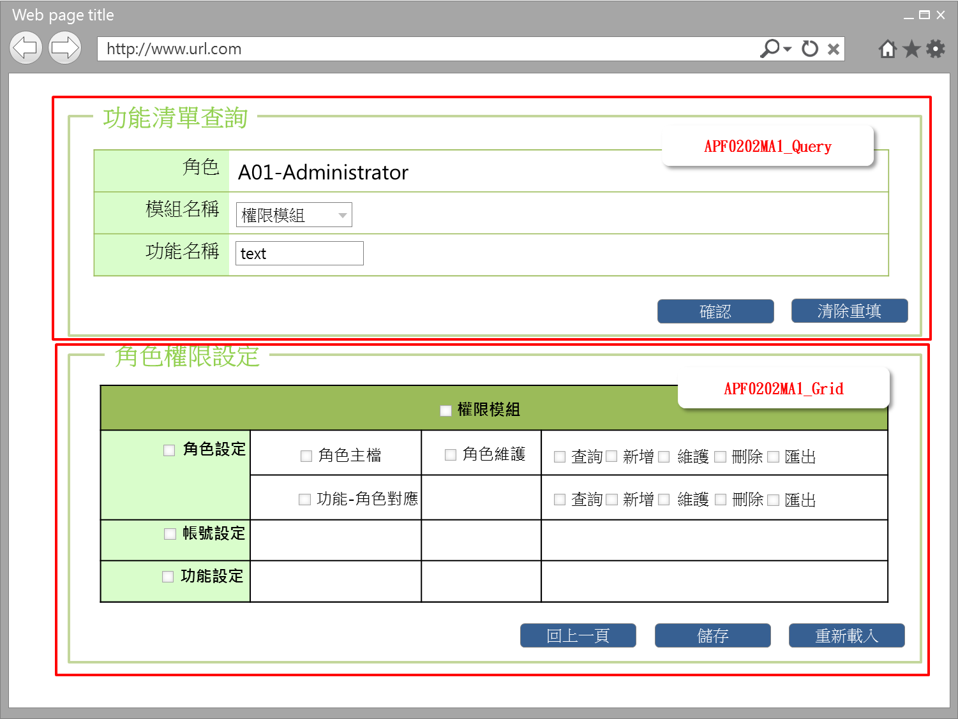

事前檢核
1.前畫面:APF0202MM1 1.1 SESSION內容: 1.2 成立條件:該使用者擁有此功能新增/修改/權限 1.3 如是角色來源是選擇職稱角色，此角色所含的功能及權限，已事先於其他系統定義好，於APF 中，僅能查詢， 所以APF0202MA1_Grid的相關 checkbox, button均是反灰 disable。
事後檢核
無
前端檢核
APF0202MA1_Query 檢查時機：按下『儲存』鈕時
NO | 項目名稱 | 檢核項目
1 | 角色 | 角色欄位由前一頁角色明細帶入組成，格式為「角色代號-角色名稱」，且為唯讀顯示(Label欄位)。
2 | 模組名稱 | 下拉式選單，為必填欄位。
3 | 功能名稱 | 輸入型態:string 最大長度限制:中文100(控制項控制)
APF0202MA1_Grid 檢查時機：按下『儲存』鈕時
NO | 項目名稱 | 檢核項目
1 | 模組名稱 | 1.勾選上層功能則下層所有功能均全數選取。EX:勾選第一層角色設定功能清單，則第二層角色主檔、角色功能對應及第三層角色維護、及其所有權限將一併被勾選。 2.勾選下層功能，則其上層功能至第一層功能清單均被選取。EX:勾選第三層角色維護的查詢權限，第三層角色維護、第二層角色主檔、第一層角色設定將一併勾選。 3.如功能勾選，則權限必須要勾選(查詢、新增、維護、刪除、匯出，可複選)，反之亦然。
2 | 第一階功能名稱
3 | 第二階功能名稱
4 | 第三階功能名稱
5 | 權限 | 如功能勾選，則權限必須要勾選，可複選(查詢、新增、維護、刪除、匯出，可複選)，反之亦然。

後端檢核
APF0202MA1_Query 檢查時機：按下『確認』鈕時
NO | 項目名稱 | 檢核項目
1 | 角色 | 無
2 | 模組名稱 | 無
3 | 功能名稱 | 若查無符合的資料，則出現錯誤訊息，訊息內容請參考APF訊息表-APF_NO 9。
APF0101MA1_Grid 檢查時機：按下『儲存』鈕時
NO | 項目名稱 | 檢核項目
1 | 模組名稱 | 顯示用。
2 | 第一階功能名稱 | 顯示用。
3 | 第二階功能名稱 | 顯示用。
4 | 第三階功能名稱 | 顯示用。
5 | 權限 | 顯示用。

Form Attribute
APF0202_Form
 | Attribute名稱 | namespace | Base Class | 方法 | 說明
1 | UIPermissionHelper | SUDA3G.APF.WEB.Utils | ActionFilterAttribute | OnActionExecuting() | UI按鈕權限檢核

Button Attribute
APF0202_Button
 | Attribute名稱 | namespace | Base Class | 方法 | 說明
1 | LogAction | SUDA3G.APF.WEB.Utils | ActionFilterAttribute | OnActionExecuting() | 記錄使用者執行功能Log

Button說明
NO | 控制項名稱 | call methods | 重要參數 | 主要處理內容
1 | 『APF0202MA1』Form | A. _Load |  | 1.呼叫[APFPermissionController.Permission()]
 |  | A.1 APFPermissionController.Permission()[HttpGet] | uiModel,rid | 開啟APF0202MA1
APF0202MA1_Query
1 | 確認 | [LogAction] |  | 1.記錄使用者執行功能Log
 |  | A. _CLICK |  | 1.執行APFPermissionController.PermissionFilter()
 |  | A.1 APFPermissionController.PermissionFilter() | lblROLE_NO_NAME, ddlINPUT_MODULE_ID, txtINPUT_FUNCTION_NAME | 按下確認按鈕後，在下方顯示模組及各階功能清單查詢結果，以及此角色相對應的權限設定。
2 | 清除重填 | _CLICK |  | 點選清除重填按鈕，則清除所有欄位。 1.lblROLE_NO_NAME="" ddlINPUT_MODULE_ID="" txtINPUT_FUNCTION_NAME=""

APF0202MA1_Edit
1 | 回上一頁 | A. _CLICK |  | 1.呼叫WinConfirm( "APF_NO 15002") JavaScript 2.呼叫 APFPermissionController.RoleQuery()
 |  | A.1 APFPermissionController.RoleQuery()[HttpPost] | uiModel,PageName | 1.點選回上一頁按鈕則以導頁方式開啟APF0202MM1，並帶回原先的查詢條件。
2 | 儲存 | [LogAction] |  | 1.記錄使用者執行功能Log
 |  | A _CLICK |  | 1.呼叫WinConfirm( "APF_NO 04004") JavaScript 2.呼叫 APFPermissionController.Permission()
 |  | A.1 APFPermissionController.Permission() | List<string> ActionList, RoleID | 點選儲存按鈕，系統提示確認訊息，訊息內容請參考APF訊息表 APF_NO 04004 ，若選擇是，則進行儲存所選的角色及其對應的功能和權限，若選擇否，則不做任何動作。 儲存成功: 1.以導頁方式開啟APF0202MM1，並帶回原先的查詢條件，及顯示修改資料成功訊息，訊息內容請參考APF訊息表APF_NO 04001 儲存失敗:顯示修改資料失敗訊息，訊息內容請參考APF訊息表APF_NO 04002
3 | 重新載入 | A._CLICK |  | 1.呼叫APFRoleRelationController.Permission()
 |  | A.1 APFPermissionController.PermissionReload() | rid, lblROLE_NO_NAME, ddlINPUT_MODULE_ID, txtINPUT_FUNCTION_NAME | 此按鈕是將頁面上資料重新載入，回復至未做設定前的初始狀態

特殊說明
NO | 應用時機 |  | 內容說明

參考資料說明
1 | 共通元件
2 | 共通元件

欄位_APF0202MA1
大項目
Online作業
中項目
APF 使用者管理
細項
APF0202 角色功能清單設定作業
標題
APF0202MA1 角色功能清單新增作業頁面
製作人
馬凱林
製作日
20131015
 |  |  |  |  |  |  |  |  |  | 回總表

Global 參數
No. | 項目名稱 | UI控制項代號 | UI控制項型態及長度 | 對應Table Name | 對應Column Name | DB型態及長度 | 預設值 | 輸入/輸出 | 備註
1

APF0202MA1_Query
No. | 項目名稱 | UI控制項代號 | UI控制項型態及長度 | 對應Table Name | 對應Column Name | DB型態及長度 | 預設值 | 輸入/輸出 | 備註
1 | 群組識別值 | txtRID | int | Core_Role | Rid | int |  | X | 不顯示
2 | 角色代號 | txtGROUP_ID | string 10 | apf_role_profile | group_id | varchar(10) |  | O | 由APF0202MM1帶過來
3 | 角色名稱 | txtNAME | string 20 | Core_Role | Name | varchar(20) |  | O | 由APF0202MM1帶過來
4 | 模組名稱 | ddlINPUT_MODULE_ID | string 3 | common_parameter | 待table layout確定，再補上 |  |  | I | 下拉式選單
5 | 功能名稱 | txtINPUT_FUNCTION_NAME | string 100 | apf_menu_root | name | nvarchar(100) |  | I

APF0202MA1_Grid
No. | 項目名稱 | UI控制項代號 | UI控制項型態及長度 | 對應Table Name | 對應Column Name | DB型態及長度 | 預設值 | 輸入/輸出 | 備註
1 | 模組名稱 | MODULE_NAME |  | 無 | 無 | 無 |  | O/I | 自APF0202MA1_Query帶入
2 | 第一階功能名稱 | FUNCTION_NAME_LEVEL_1 |  | apf_menu_root | name | nvarchar(100) |  | O/I | 系統依APF0202MA1_Query所設定的條件 查詢後端 DB 並依功能樹狀結構，展開及顯示各階(含深度)功能名稱於頁面相對位置，各功能名稱前設checkbox，供權限管理者點選功能並搭配對應的權限
3 | 第二階功能名稱 | FUNCTION_NAME_LEVEL_2 |  | apf_menu_root apf_menu_node | name | nvarchar(100) |  | O/I
4 | 第三階功能名稱 | FUNCTION_NAME_LEVEL_3 |  | apf_menu_root apf_menu_node | name | nvarchar(100) |  | O/I
5 | 權限 | PERMISSION |  | apf_permission | action_type | varchar(10) |  | O/I | 於第三階功能右後方，配有對應的功能權限名稱(查詢、新增、維護、刪除、匯出)，及前設有checkbox，供權限管理者點選設定各功能對應的權限(可複選)

